ExpPaisesMes 92-25 Valor
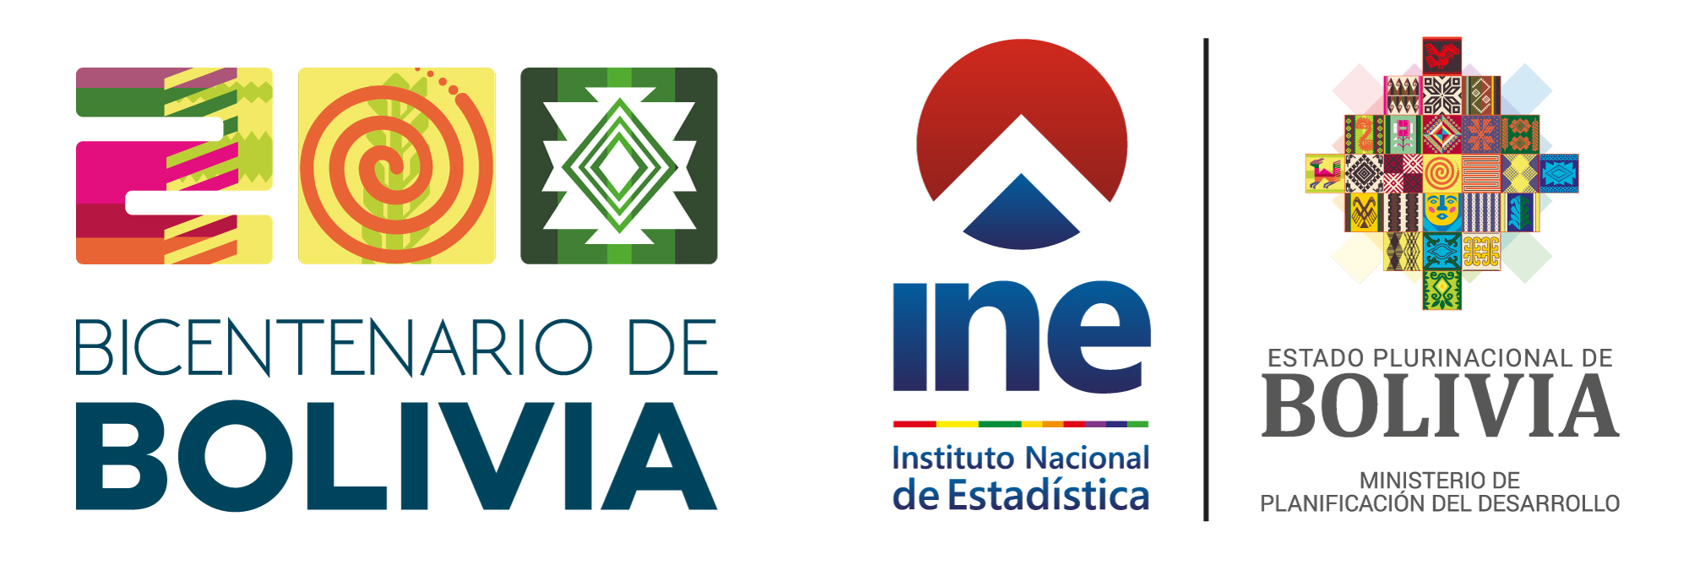
 | BOLIVIA: EXPORTACIONES SEGÚN PAÍSES DE DESTINO POR MES, 1992 - 2025
 | (En millones dólares estadounidenses)
 | PAÍSES DE DESTINO | 1992
 |  | Enero | Febrero | Marzo | Abril | Mayo

 | TOTAL | 60.5 | 55.8 | 65.6 | 68.2 | 57.7

 | EXPORTACIONES | 58.8 | 54.2 | 59.5 | 67.6 | 56.1

 | Afganistán
...

